关系图
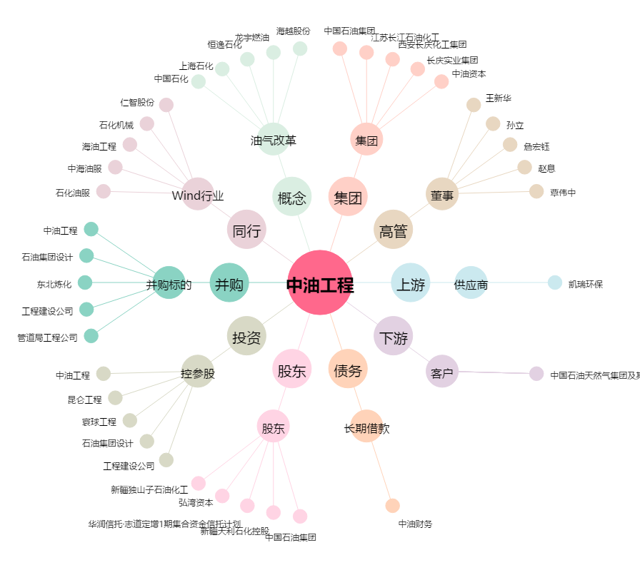
中油工程[600339.SH] - 关系概览图

